Bag reports
id | Заголовок | Шаги (тело бага) | Ожидаемый результат | Фактический результат | Окружение | Скриншот | Приоритет | Ссылка на документацию или требования
PH-01 | Класс "class="shared-icon" главной страницы сайта не содержит ссылок на социальные сети | Шаги: 1. Перейти на страницу "О нас" http://130.193.37.179/app/about. 2. Навести курсор на иконку телеграма. 3) Раскрыт DevTools кликом правой клавишей мыши и выбрав "исследовать элемент" | Класс "class="shared-icon" содержит ссылку на Telegram | Класс "class="shared-icon" НЕ содержит ссылку на Telegram | Яндекс.Браузер. Версия 22.5.4.904 (64-bit). OC Windows 10, версия 21H1; Google Chrome Версия 103.0.5060.114 (Официальная сборка), (64 бит) | 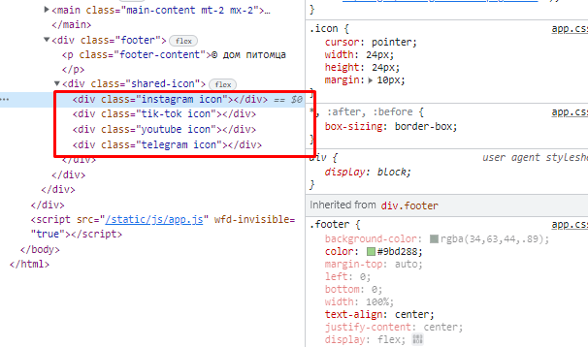 | Высокий
PH-02 | Изображения животных на главной странице сайта искажены | Шаги: Перейти на сайт http://130.193.37.179/app/pets | Графические объекты на главной странице (изображения животных) не имеют искажений | Изображения животных на главной странице сайта искажены | Яндекс.Браузер. Версия 22.5.4.904 (64-bit). OC Windows 10, версия 21H1; Google Chrome Версия 103.0.5060.114 (Официальная сборка), (64 бит) | 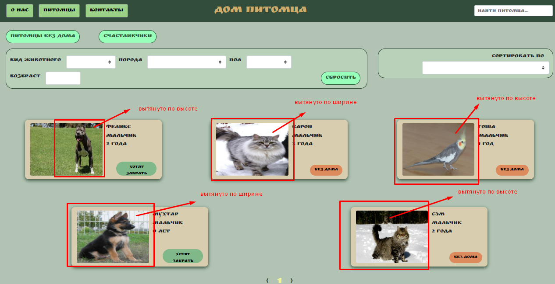 | Средний
PH-03 | После отображения результатов поиска животных "найти питомца" не происходит возвращение на главную страницу сайта при клике на название сайта, расположенном в хедере | Шаги: 1. Перейти на сайт http://130.193.37.179/app/pets 2. В поле поиска "найти питомца" набрать "собака" 3. На открывшейся отфильтрованной странице кликнуть на название сайта, расположенном в центре хедера | Происходит переход на главную страницу сайта | Не происходит переход на главную страницу сайта | Яндекс.Браузер. Версия 22.5.4.904 (64-bit). OC Windows 10, версия 21H1; Google Chrome Версия 103.0.5060.114 (Официальная сборка), (64 бит) |  | Средний
PH-04 | Отсутствует карточка питомца "Cэм", имеющего статус "без дома" на странице "Питомцы без дома" | Шаги: 1. Перейти на сайт http://130.193.37.179/app/pets 2. Кликнуть на кнопку "Питомцы без дома" | Открывается страница, на которой представлены все животные со статусом "без дома" (3 животных) | На открывшейся странице представлены только 2 животных со статусом "без дома", отсутствует карточка животного "Сэм" | Яндекс.Браузер. Версия 22.5.4.904 (64-bit). OC Windows 10, версия 21H1; Google Chrome Версия 103.0.5060.114 (Официальная сборка), (64 бит) | 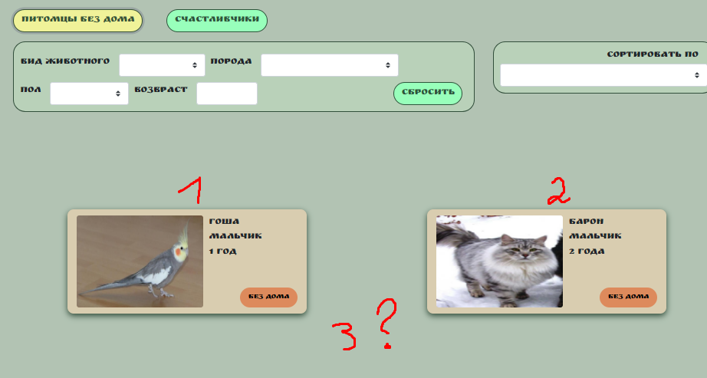
PH-05 | Страница "Счастливчики" пустая | Шаги: 1. Перейти на сайт http://130.193.37.179/app/pets 2. Кликнуть на кнопку "Счастливчики" | Открывается страница с информацией о животных со статусом "хотят забрать" | Открывающаяся страница не содержит информации о животных со статусом "хотят забрать" | Яндекс.Браузер. Версия 22.5.4.904 (64-bit). OC Windows 10, версия 21H1; Google Chrome Версия 103.0.5060.114 (Официальная сборка), (64 бит) | 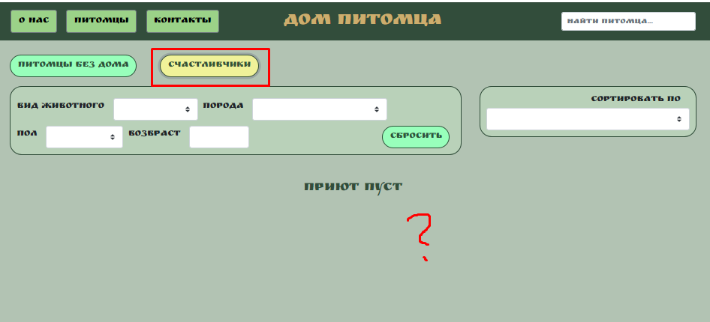
PH-06 | Дублированные значения и значения, не относящиеся к категории "вид животного" содержатся в выпадающем списке фильтра "вид животного" | Шаги: 1. Перейти на сайт http://130.193.37.179/app/pets 2. Раскрыть выпадающий список фильтра "вид животного" | Пункты выпадающего списка содержат информацию, соответствующую видам животных, отсутствует дублирование информации | Пункты выпадающего списка содержат информацию, не соответствующую видам животных, есть дублированные значения | Яндекс.Браузер. Версия 22.5.4.904 (64-bit). OC Windows 10, версия 21H1; Google Chrome Версия 103.0.5060.114 (Официальная сборка), (64 бит) |  | Высокий
PH-07 | Фильтр "Порода" в выпадающем списке содержит повторные значения | Шаги: 1. Перейти на сайт http://130.193.37.179/app/pets 2. Раскрыть выпадающий список фильтра "порода" | Фильтр "Порода" в выпадающем списке не содержит повторные значения | В выпадающем списке дважды указана порода "питбуль" | Яндекс.Браузер. Версия 22.5.4.904 (64-bit). OC Windows 10, версия 21H1; Google Chrome Версия 103.0.5060.114 (Официальная сборка), (64 бит) | 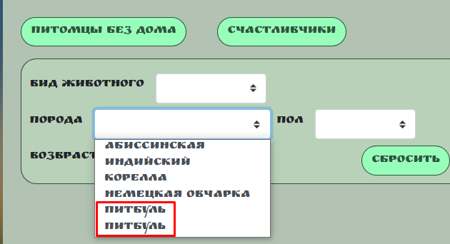 | Высокий
PH-08 | Данные, не относящиеся к категории "пол" содержатся в выпадающем списке фильтра "пол" | Шаги: 1. Перейти на сайт http://130.193.37.179/app/pets 2. Раскрыть выпадающий список фильтра "пол" | В выпадающем списке содержатся данные, относящиеся к категории "пол" | В выпадающем списке фильтра "пол" содержатся значения, не относящиеся к категории "пол" (вилка, вилка, зелёный) | Яндекс.Браузер. Версия 22.5.4.904 (64-bit). OC Windows 10, версия 21H1; Google Chrome Версия 103.0.5060.114 (Официальная сборка), (64 бит) | 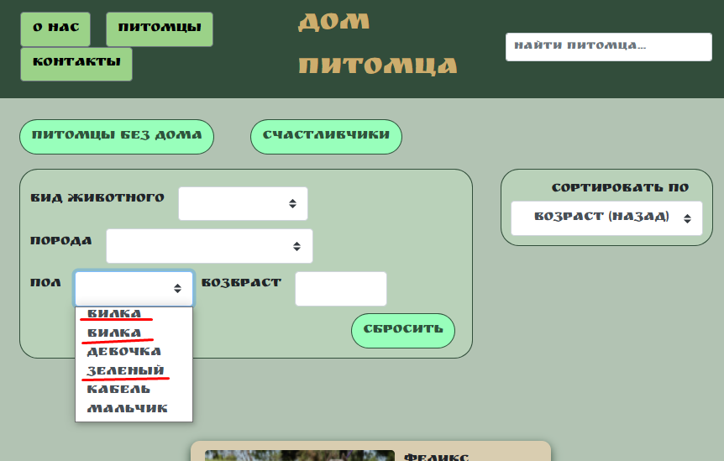 | Высокий
PH-09 | На странице http://130.193.37.179/app/pets в поле "Возраст" можно ввести отрицательное число | Шаги: 1. Перейти на сайт (ссылка). 2. В поле возраст ввести число меньше нуля | Нельзя ввести число меньше нуля | Можно ввести число меньше нуля | Яндекс.Браузер. Версия 22.5.4.904 (64-bit). OC Windows 10, версия 21H1; Google Chrome Версия 103.0.5060.114 (Официальная сборка), (64 бит) | 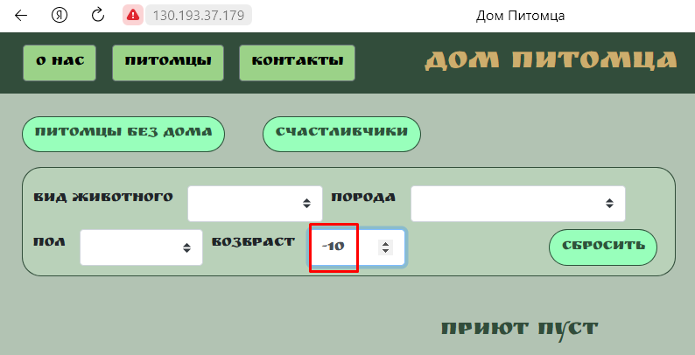 | Средний
PH-10 | Ответ сервера status code 200 при введении в поля фильтра данных, не соответствующих виду, породе и полу животного | Шаги: 1) открыть приложение Postman 2)Создать Get запрос, используя в поле URL значение переменной {{Filter_pet_URL}} 3) прогнать коллекцию с помощью CSV файла, содержащего данные из листа Filter invalid data | Ответ сервера: status code 400 (bad request) | Ответ сервера status code 200 | Яндекс.Браузер. Версия 22.5.4.904 (64-bit). OC Windows 10, версия 21H1; Google Chrome Версия 103.0.5060.114 (Официальная сборка), (64 бит) | 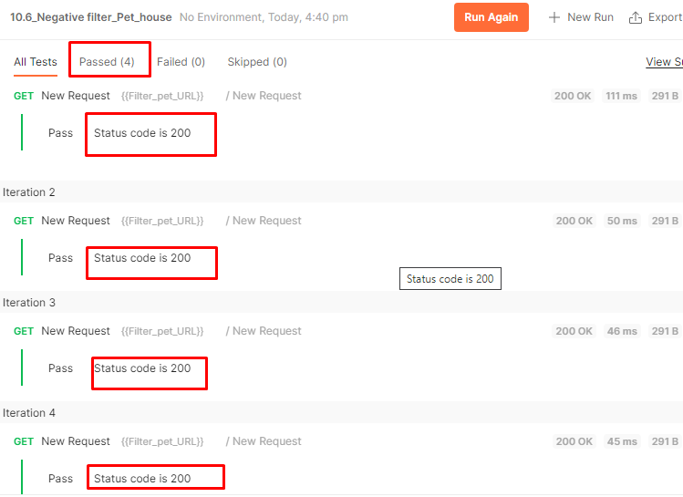 | Средний
PH-11 | На странице "О нас" http://130.193.37.179/app/about содержится информация о приюте, а не о сайте | Шаги: 1. Перейти на страницу "О нас" http://130.193.37.179/app/about. | На странице размещена информация о сайте | На странице размещена информация о приюте | Яндекс.Браузер. Версия 22.5.4.904 (64-bit). OC Windows 10, версия 21H1; Google Chrome Версия 103.0.5060.114 (Официальная сборка), (64 бит) |  | Высокий
PH-12 | Не осуществляется поиск животных на странице "О нас" http://130.193.37.179/app/about | Шаги: 1. Перейти на страницу "О нас" http://130.193.37.179/app/about. 2) В поле "найти питомца" ввести "собака" | Отобразится информация, содержащаяся на сайте по виду животных: собака | поиск не осуществляется | Яндекс.Браузер. Версия 22.5.4.904 (64-bit). OC Windows 10, версия 21H1; Google Chrome Версия 103.0.5060.114 (Официальная сборка), (64 бит)
PH-13 | На странице "О нас" http://130.193.37.179/app/about ссылки в футере не кликабельны | Шаги: 1. Перейти на страницу "О нас" http://130.193.37.179/app/about. 2. Кликнуть на иконку телеграма | Откроется приложение telegram c группой Дом Питомца | Нет перехода по кнопке | Яндекс.Браузер. Версия 22.5.4.904 (64-bit). OC Windows 10, версия 21H1; Google Chrome Версия 103.0.5060.114 (Официальная сборка), (64 бит) |  | Высокий
PH-14 | Не происходит возвращение на главную страницу сайта со страницы "О нас" при клике на название сайта, расположенном в хедере | Шаги: 1. Перейти на страницу http://130.193.37.179/app/about 2. Навести курсор на название сайта Дом питомца, расположенном в центральной части хедера. | Происходит переход на главную страницу сайта | Не происходит переход на главную страницу сайта | Яндекс.Браузер. Версия 22.5.4.904 (64-bit). OC Windows 10, версия 21H1; Google Chrome Версия 103.0.5060.114 (Официальная сборка), (64 бит) |  | Средний
PH-15 | На странице "Питомцы" http://130.193.37.179/app/about ссылки в футере не кликабельны | Шаги: 1. Перейти на страницу "О нас" http://130.193.37.179/app/pets. 2. Кликнуть на иконку Instagram | Происходит переход на страницу приложения в социальной сети Instagram | Нет перехода по кнопке | Яндекс.Браузер. Версия 22.5.4.904 (64-bit). OC Windows 10, версия 21H1; Google Chrome Версия 103.0.5060.114 (Официальная сборка), (64 бит) |  | Высокий
PH-16 | Не осуществляется поиск животных на странице "Контакты" http://130.193.37.179/app/contacts | Шаги: 1. Перейти на страницу "Контакты" http://130.193.37.179/app/contacts. 2) В поле "найти питомца" ввести "собака" | Отобразится информация, содержащаяся на сайте по виду животных: собака | поиск не осуществляется | Яндекс.Браузер. Версия 22.5.4.904 (64-bit). OC Windows 10, версия 21H1; Google Chrome Версия 103.0.5060.114 (Официальная сборка), (64 бит)
PH-17 | Не происходит возвращение на главную страницу сайта со страницы "Контакты" при клике на название сайта, расположенном в хедере | Шаги: 1. Перейти на страницу http://130.193.37.179/app/contacts 2. Навести курсор на название сайта Дом питомца, расположенном в центральной части хедера. | Происходит переход на главную страницу сайта | Не происходит переход на главную страницу сайта | Яндекс.Браузер. Версия 22.5.4.904 (64-bit). OC Windows 10, версия 21H1; Google Chrome Версия 103.0.5060.114 (Официальная сборка), (64 бит)
PH-18 | Карточка животного со статусом "Хотят забрать" имеет кнопку с функцией "приютить" | Шаги: 1. Перейти на страницу "О нас" http://130.193.37.179/app/pets. 2. Кликнуть на изображение собаки карточки Феликс мальчик 2 года | Открывается карточка питомца, содержащая только информацию о питомце | Карточка помимо информации о питомце содержит кнопку "Приютить" | Яндекс.Браузер. Версия 22.5.4.904 (64-bit). OC Windows 10, версия 21H1; Google Chrome Версия 103.0.5060.114 (Официальная сборка), (64 бит) | 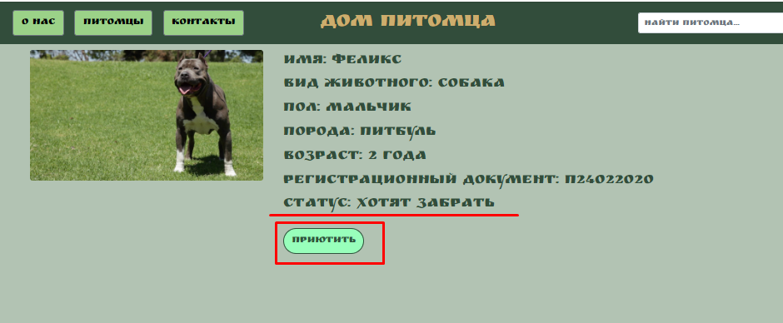
PH-19 | Ответ сервера status code 200 при выполнении запроса на функцию "приютить" всех животных, включая тех, у кого уже есть статус "Приютить" | Предусловие: открыть приложение Postman, создать коллекцию. 1) Создать Post запрос 2)В body ввести данные (test data_1) 3) прогнать коллекцию с CSV файлом, содержащим id всех животных | Результат теста: fail, status code 400 | Результат теста passed, status code 200 | Яндекс.Браузер. Версия 22.5.4.904 (64-bit). OC Windows 10, версия 21H1; Google Chrome Версия 103.0.5060.114 (Официальная сборка), (64 бит) | 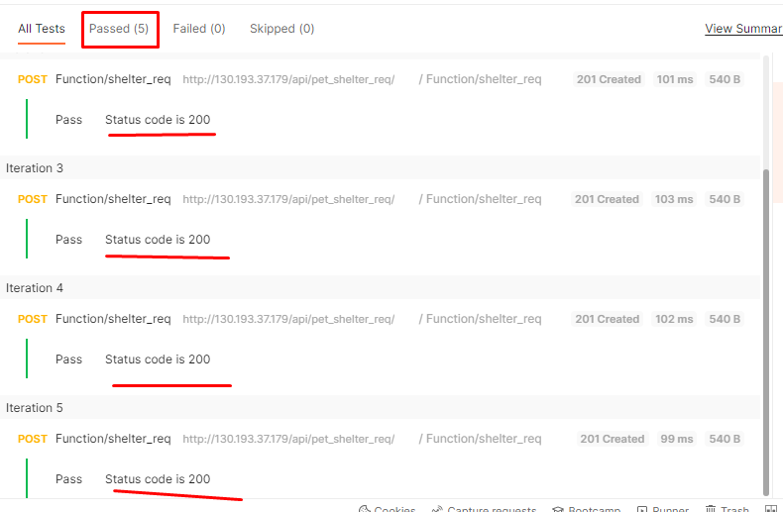
PH-20 | При попытке приютить питомца появляются непонятные описания полей | Шаги: 1. Перейти на страницу http://130.193.37.179/app/pets. 2. Выбрать животное и нажать на кнопку "Без дома" | Поля именуются согласно описания. Каждое поле называется: | Некоректно проставлены описания в классе class="right col-4", вместо описания полей слова FIELD.NAME | Яндекс.Браузер. Версия 22.5.4.904 (64-bit). OC Windows 10, версия 21H1; Google Chrome Версия 103.0.5060.114 (Официальная сборка), (64 бит) | 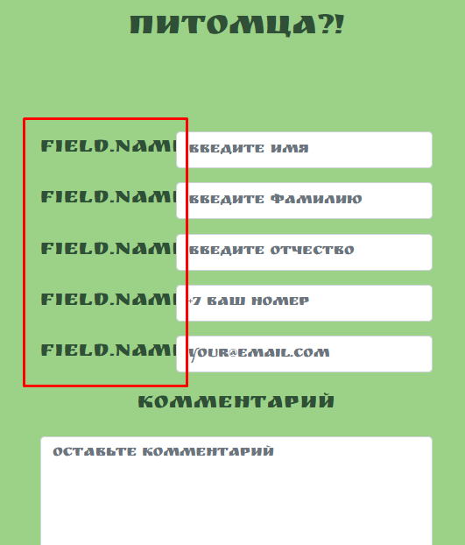 | Выше среднего
PH-21 | Поле Field.name (введите имя) формы "Приютить" http://130.193.37.179/api/pet_shelter_req/ позволяет вводить цифры | Шаги: 1. Перейти на страницу http://130.193.37.179/app/pets. 2. Выбрать животное и нажать на кнопку "Без дома"2. Заполнить поля формы: введите имя 1, введите фамилию Smith, введите отчество Alexander, номер телефона +79112223344, email test@gmail.com, комментарий: комментарий. 3. Нажать на кнопку "Да" | Форма не отправляется, поле "Введите имя" выделено, снизу появляется красная надпись о несоответствии введенных данных | Форма отправляется, ответ сервера status code 201 | Яндекс.Браузер. Версия 22.5.4.904 (64-bit). OC Windows 10, версия 21H1; Google Chrome Версия 103.0.5060.114 (Официальная сборка), (64 бит) | 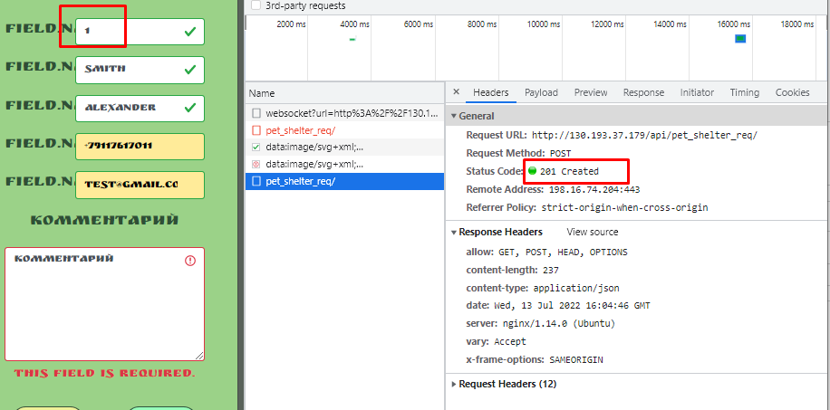
PH-22 | Поле Field.name (введите имя) формы "Приютить" http://130.193.37.179/api/pet_shelter_req/ позволяет вводить специальные символы | Шаги: 1. Перейти на страницу http://130.193.37.179/app/pets. 2. Выбрать животное и нажать на кнопку "Без дома"2. Заполнить поля формы: введите имя *, введите фамилию Smith, введите отчество Alexander, номер телефона +79112223344, email test@gmail.com, комментарий: комментарий. 3. Нажать на кнопку "Да" | Форма не отправляется, поле "Введите имя" выделено, снизу появляется красная надпись о несоответствии введенных данных | Форма отправляется, ответ сервера status code 201 | Яндекс.Браузер. Версия 22.5.4.904 (64-bit). OC Windows 10, версия 21H1; Google Chrome Версия 103.0.5060.114 (Официальная сборка), (64 бит) | 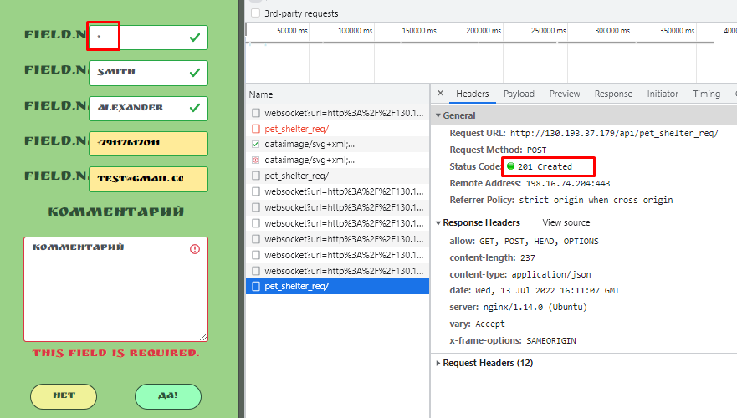
PH-23 | Поле Field.name (введите фамилию) формы "Приютить" http://130.193.37.179/api/pet_shelter_req/ позволяет вводить цифры | Шаги: 1. Перейти на страницу http://130.193.37.179/app/pets. 2. Выбрать животное и нажать на кнопку "Без дома"2. Заполнить поля формы: введите имя John, введите фамилию 1, введите отчество Alexander, номер телефона +79112223344, email test@gmail.com, комментарий: комментарий. 3. Нажать на кнопку "Да" | Форма не отправляется, поле "Введите фамилию" выделено, снизу появляется красная надпись о несоответствии введенных данных | Форма отправляется, ответ сервера status code 201 | Яндекс.Браузер. Версия 22.5.4.904 (64-bit). OC Windows 10, версия 21H1; Google Chrome Версия 103.0.5060.114 (Официальная сборка), (64 бит) | 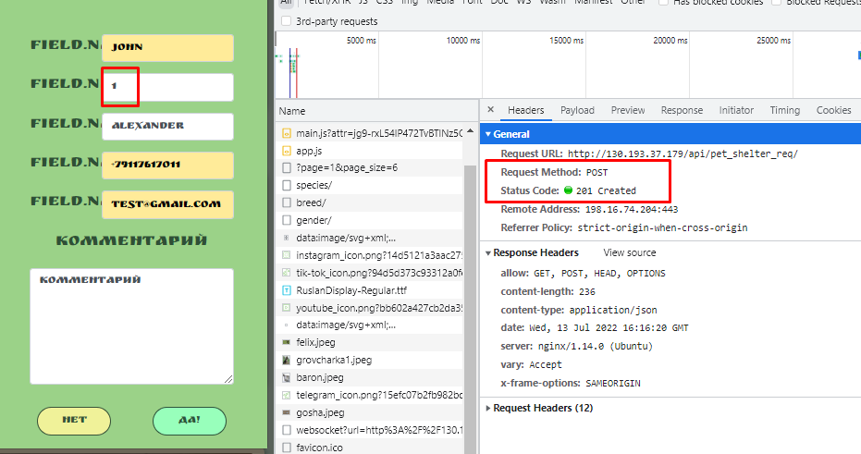
PH-24 | Поле Field.name (введите фамилию) формы "Приютить" http://130.193.37.179/api/pet_shelter_req/ позволяет вводить специальные символы | Шаги: 1. Перейти на страницу http://130.193.37.179/app/pets. 2. Выбрать животное и нажать на кнопку "Без дома"2. Заполнить поля формы: введите имя John, введите фамилию 1, введите отчество Alexander, номер телефона +79112223344, email test@gmail.com, комментарий: комментарий. 3. Нажать на кнопку "Да" | Форма не отправляется, поле "Введите фамилию" выделено, снизу появляется красная надпись о несоответствии введенных данных | Форма отправляется, ответ сервера status code 201 | Яндекс.Браузер. Версия 22.5.4.904 (64-bit). OC Windows 10, версия 21H1; Google Chrome Версия 103.0.5060.114 (Официальная сборка), (64 бит) | 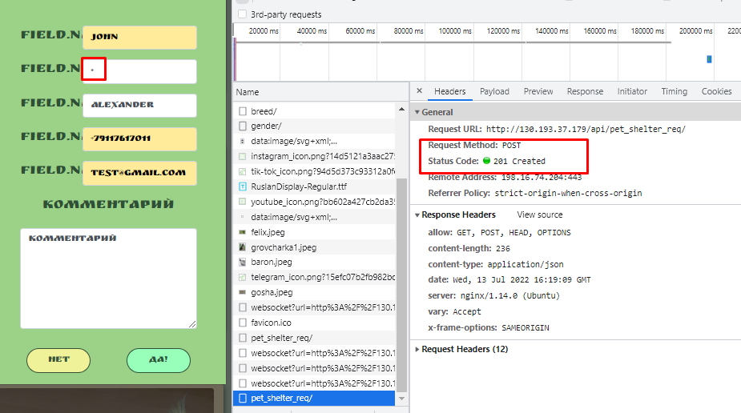
PH-25 | Поле Field.name (введите отчество) формы "Приютить" http://130.193.37.179/api/pet_shelter_req/ позволяет вводить цифры | Шаги: 1. Перейти на страницу http://130.193.37.179/app/pets. 2. Выбрать животное и нажать на кнопку "Без дома"2. Заполнить поля формы: введите имя John, введите фамилию Smith, введите отчество 1, номер телефона +79112223344, email test@gmail.com, комментарий: комментарий. 3. Нажать на кнопку "Да" | Форма не отправляется, поле "Введите отчество" выделено, снизу появляется красная надпись о несоответствии введенных данных | Форма отправляется, ответ сервера status code 201 | Яндекс.Браузер. Версия 22.5.4.904 (64-bit). OC Windows 10, версия 21H1; Google Chrome Версия 103.0.5060.114 (Официальная сборка), (64 бит) | 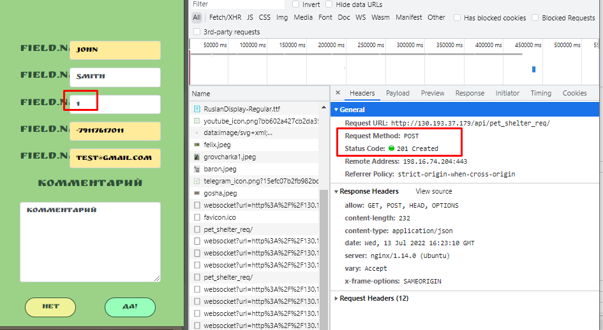 | Высокий | Тестовые данные: (ссылка на соответствующий лист в таблице)
PH-26 | Поле Field.name (введите отчество) формы "Приютить" http://130.193.37.179/api/pet_shelter_req/ позволяет вводить специальные символы | Шаги: 1. Перейти на страницу http://130.193.37.179/app/pets. 2. Выбрать животное и нажать на кнопку "Без дома"2. Заполнить поля формы: введите имя John, введите фамилию Smith, введите отчество *, номер телефона +79112223344, email test@gmail.com, комментарий: комментарий. 3. Нажать на кнопку "Да" | Форма не отправляется, поле "Введите отчество" выделено, снизу появляется красная надпись о несоответствии введенных данных | Форма отправляется, ответ сервера status code 201 | Яндекс.Браузер. Версия 22.5.4.904 (64-bit). OC Windows 10, версия 21H1; Google Chrome Версия 103.0.5060.114 (Официальная сборка), (64 бит) | 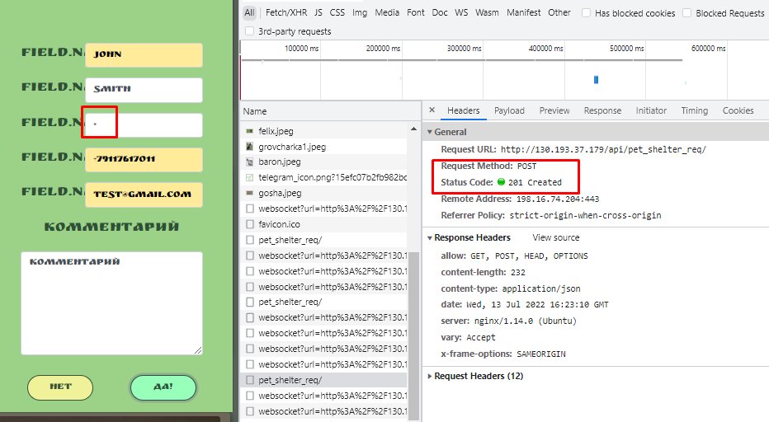
PH-27 | Ответ сервера status code 200 при введении цифр и специальных символов в поля ввода имени, фамилии и отчества в инструменте "Приютить" в карторчках всех питомцев | Предусловие: открыть приложение Postman, создать коллекцию. 1) Создать Post запрос 2)В body ввести данные переменных полей firstname {{firstname}}, lastname {{lastname}}, middlename {{middlename}}, phone_num {{phone_num}}, email {{emaiil}}, pet {{pet}} 3) прогнать коллекцию с CSV файлом Test_data_2, содержащим id всех животных | Результат теста: fail, status code 400 | Результат теста passed, status code 200 | Яндекс.Браузер. Версия 22.5.4.904 (64-bit). OC Windows 10, версия 21H1; Google Chrome Версия 103.0.5060.114 (Официальная сборка), (64 бит) | 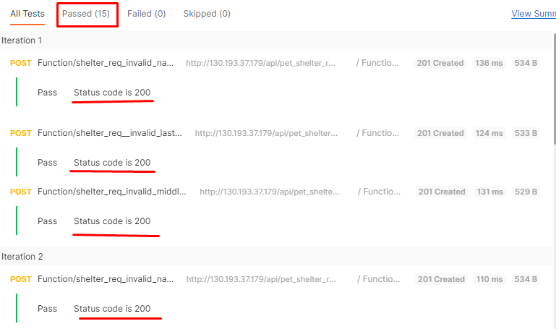
PH-28 | Результатом поиска по запросу "кошка" в инструменте "поиск" на странице "Питомцы" является выкладка карточек животных мужского пола | Предусловие: отктрыто веб приложение "Дом питомца"http://130.193.37.179/app/pets. Перейти на страницу "Питомцы". 1) В поле ввода набрать "кошка" | Отобразится информаци о кошках (пол "девочка") | Отображается информация о котах (пол "мальчик"_ | Яндекс.Браузер. Версия 22.5.4.904 (64-bit). OC Windows 10, версия 21H1; Google Chrome Версия 103.0.5060.114 (Официальная сборка), (64 бит) | 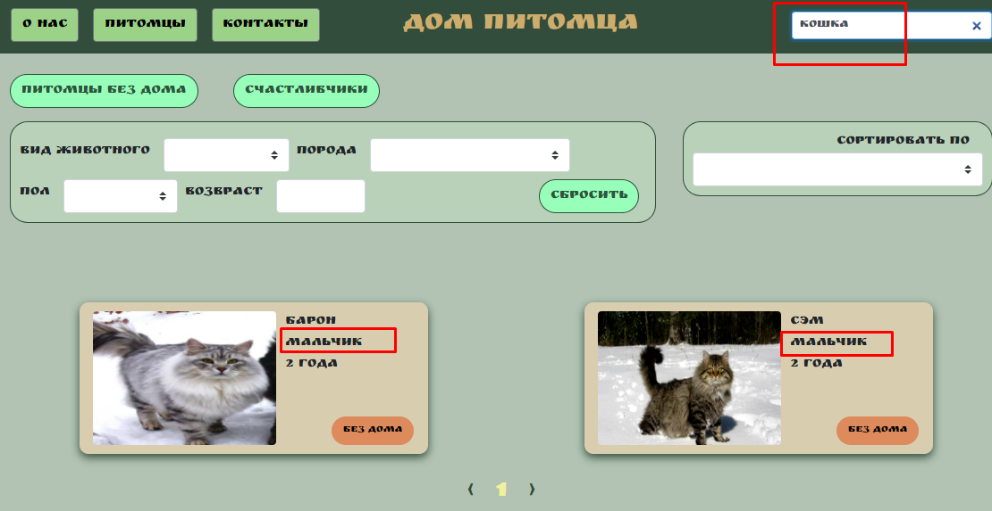
PH-29 | Поле фильтра "возраст" позволяет вводить несуществующее значение возраста животного | Предусловие: отктрыто веб приложение "Дом питомца"http://130.193.37.179/app/pets. Перейти на страницу "Питомцы". 1) В поле фильтра "возраст" набрать 9999 | Выводится сообщение об ошибке о некорректном вводе данных | Сообщение о некорректном вводе данных не выводится | Яндекс.Браузер. Версия 22.5.4.904 (64-bit). OC Windows 10, версия 21H1; Google Chrome Версия 103.0.5060.114 (Официальная сборка), (64 бит) | 